등록자료
【첨부 2】
환경창업지원 전문가 등록 신청서 |  |  |  |  |  |  |  |  |  |  |  | 주의사항
 |  |  |  |  |  |  |  |  |  |  | 하늘색 부분은 직접 입력하지 마시고 오른쪽 하단의 화살표를 클릭하여 선택하시고, 수정하실 때에는 delete키 또는 backspace키를 누르시기 바랍니다.
성 명 |  |  | 생년월일 |  |  |  |  | 성 별
전문분야 1 |  |  | 전문분야 2 |  |  |  |  | 전문분야 3
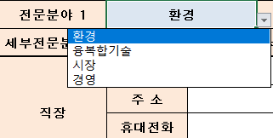
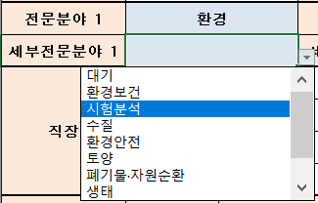
세부전문분야 1 |  |  | 세부전문분야 2 |  |  |  |  | 세부전문분야 3
직장 | 직장명 |  |  |  |  | 부서/직위(급)
 | 주 소
 | 휴대전화 |  |  |  |  | 직장전화
 | e-mail |  |  |  |  | FAX
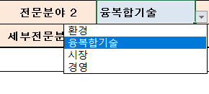
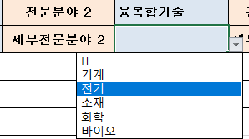
학력사항 (최종 학력부터 작성) | 취득년월 | 출신학교 |  |  |  | 학위구분 |  | 전 공 분 야

자 격 증 (상위등급부터 기재) | 취득년월 | 자 격 증 명 |  |  |  |  |  | 인가 · 관리기관

경력사항 (별지사용가능) | 근무기간 |  |  | 근무처 |  |  | 직 위 | 주요업무내용

저서, 논문 및 수행과제 (별지사용가능)

기타사항 (위원회 등)

위와 같이 환경창업 전문가 등록 신청서를 제출합니다.

 |  |  |  | 2024년 |  |  | 월 | 일

 |  |  |  |  | 작성자 : |  |  |  | (서명또는 인)

한국환경산업기술원장 귀하

 |  |  |  |  |  |  |  |  |  | 환경 | 융복합기술 | 시장 | 경영
 | 1950년 |  |  |  |  |  |  |  |  | 대기 | IT | 투자 | 회계
 | 1951년 |  |  |  |  |  |  |  |  | 환경보건 | 기계 | 엑셀러레이팅 | 세무
 | 1952년 |  |  |  |  |  |  |  |  | 시험분석 | 전기 | 홍보 | 노무
 | 1953년 |  |  |  |  |  |  |  |  | 수질 | 소재 | 해외진출 | 법무
 | 1954년 |  |  |  |  |  |  |  |  | 환경안전 | 화학 | 선배창업가
 | 1955년 |  |  |  |  |  |  |  |  | 토양 | 바이오 | 시제품 설계·제작
 | 1956년 |  |  |  |  |  |  |  |  | 폐기물·자원순환 |  | 특허
 | 1957년 |  |  |  |  |  |  |  |  | 생태
 | 1958년 |  |  |  |  |  |  |  |  | 해양
 | 1959년 |  |  |  |  |  |  |  |  | 친환경에너지
 | 1960년
 | 1961년
 | 1962년
 | 1963년
 | 1964년
 | 1965년
 | 1966년
 | 1967년
 | 1968년
 | 1969년
 | 1970년
 | 1971년
 | 1972년
 | 1973년
 | 1974년
 | 1975년
 | 1976년
 | 1977년
 | 1978년
 | 1979년
 | 1980년
 | 1981년
 | 1982년
 | 1983년
 | 1984년
 | 1985년
 | 1986년
 | 1987년
 | 1988년
 | 1989년
 | 1990년
 | 1991년
 | 1992년
 | 1993년
 | 1994년
 | 1995년
 | 1996년
 | 1997년
 | 1998년
 | 1999년
 | 2000년
 | 2001년
 | 2002년
 | 2003년
 | 2004년
 | 2005년
 | 2006년
 | 2007년
 | 2008년
 | 2009년
 | 2010년
 | 2011년
 | 2012년
 | 2013년
 | 2014년
 | 2015년
 | 2016년
 | 2017년
 | 2018년
 | 2019년
 | 2020년
 | 2021년
 | 2022년
 | 2023년
 | 2024년
 | 현재

